상품제안서
레더 보석함 악세사리보관함 귀걸이 팔찌 목걸이 보호 | 상품코드: F20728

 |  |  |  |  |  |  | 02-412-0044 | www.easy1.co.kr
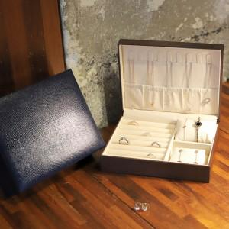

【상세/제작정보】

【인쇄/포장옵션】 | / OPP(비닐)

【공급단가】 | 수량 | 20~ | 100~ | 300~ | 500~ | 1,000~
*VAT별도 | 단가 | 13,500원 | 13,050원 | 12,600원 | 12,150원 | 11,700원

【상품 URL】 | https://dev.easy1.co.kr:443/src/goods_detail.php?gdno=20728

